GE薬協用
 |  |  |  |  | 2026年4月改訂
製品別比較表（標準品との比較）
 | 後発品 |  | 標準品
商 品 名 | ゾニサミドOD錠25mgTRE「ZE」 |  | トレリーフOD錠25mg
販売会社名 | 全星薬品工業株式会社 |  | 住友ファーマ株式会社
規格｢一般名｣ | １錠中「ゾニサミド」として25mg含有
薬効分類 | パーキンソン病治療薬・ レビー小体型認知症に伴うパーキンソニズム治療薬（レボドパ賦活剤）
薬 価 | 267.00円／錠 |  | 513.10円／錠
1錠薬価差 | 246.10円
効能・効果 | ①パーキンソン病 （レボドパ含有製剤に他の抗パーキンソン病薬を使用しても十分に効果が得られなかった場合） ②レビー小体型認知症に伴うパーキンソニズム （レボドパ含有製剤を使用してもパーキンソニズムが残存する場合） 【標準品と同じ】
用法・用量 | レボドパ含有製剤と併用する ①ゾニサミドとして1日1回25mg経口投与 なお、パーキンソン病における症状の日内変動（wearing-off現象）の改善には、1日1回50mg経口投与 ②ゾニサミドとして、1日1回25mgを経口投与 【標準品と同じ】
添 加 物 | D-マンニトール、ヒドロキシプロピルセルロース、エチルセルロース、結晶セルロース、アスパルテーム（L-フェニルアラニン化合物）、カルメロースカルシウム、クロスポビドン、軽質無水ケイ酸、ステアリン酸マグネシウム |  | D-マンニトール、エチルセルロース、結晶セルロース、アスパルテーム（L-フェニルアラニン化合物）、軽質無水ケイ酸、ステアリン酸マグネシウム、トウモロコシデンプン、ポリビニルアルコール（部分けん化物）、タルク
規制区分 貯 法 | 劇薬、処方箋医薬品 室温保存 3年 |  | 劇薬、処方箋医薬品 室温保存 3年
製 剤 | 商品名 | 外 観(重量 直径 厚さ) |  | 性 状 | 識別コード
 | ゾニサミドOD錠25mgTRE「ZE」 |  |  | 白色～帯黄白色 素錠 | ゾニサミド OD ZE 25 TRE （本体表示）
 |  | 190mg 8.0mm 3.2mm
 | 標準品 |  |  | 白色～帯黄白色 素錠
 | 25mg
 |  | 約200mg 約8mm 約3.2mm
製剤特性 *後発品 | 口腔内崩壊錠
薬物動態 (生物学的 同等性) | 溶出試験 |  | 血中濃度比較試験
 | 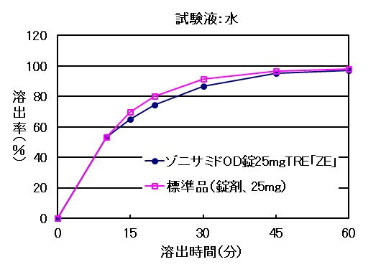 |  | 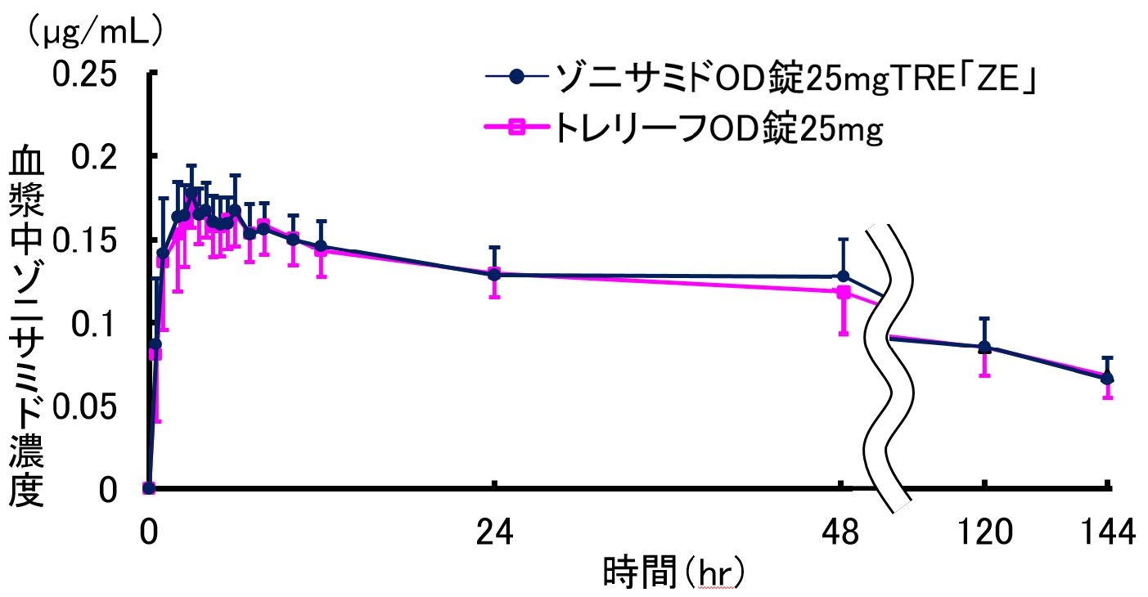
 | 両製剤の溶出挙動は同等と判定された。 |  | クロスオーバー法により各1錠を単回経口投与し、生物学的に同等と判定された。
担当者、連絡先

